企画書
未来創造展２０２４ 企画シート
学科名称 | 情報処理学科
ブランド名・サービス名 ゲームタイトル等 | Wave(ウェイヴ)
概要説明 | 個人を尊重する未来型セキュリティ搭載SNS「Wave」。
企画内容
制作物の企画概要・イメージ ＜機能一覧＞ ・wave投稿、閲覧、取引機能(ブロックチェーン) ユーザーは今の気持ちや好きな写真、自分の作品などをwaveとして投稿できます。 他のユーザーのwaveを閲覧できます。他のユーザーのwaveを取引できます。 ・OP確認機能（OP：Originator Profile） インターネット上にはフェイクニュースや虚偽の内容が存在し、それらを見分けることが 難しいことがあります。情報の発信者や流通経路を透明化することでこれらの問題を 解決できる可能性があります！ ・発信保護機能(オリジナル保護) 個人の発信を確実に守ることで、Waveの信頼性や価値を証明することが出来ます。 良質なコンテンツの提供に励むユーザーが増加し、競争力が高まります。 Waveでは、プログラム、機械学習、AIを用いて類似性を見抜いて投稿のオリジナル性 を守ることに挑戦します。 ・恣意的な情報操作0 分散型台帳技術(ブロックチェーン)により、中央集権を脱却したからこそ可能です。 あなたのwaveを誰かに隠されることはあり得ません。 ・プライベートwaveとパブリックwave パブリックwaveは誰でも参加できるwaveですが、多くの計算能力が必要とされます。 そのため、参加する人を制限したwaveも作成可能です。
Waveは既存のSNSの役割を引き継ぎつつ、現状の問題点に対して
耐久性を持った新たなSNSとして誕生します。
ユーザーは

学校が定義している「波を起こす」は次の通り
→世の中にまだないサービス、商品、ブランドの創造
 |  |  |  | Wave存在意義

 |  |  |  | 発言に対して、思考のもとになった記事がある場合はそれを付加させることが出来る
 |  |  |  | ない場合はないと表示される

 |  |  |  | waveプロトコル

 |  |  |  | waveはあなたを守ります

「卒業制作＝学生生活の最高作品」に足る到達点（研究・挑戦する技術／ボリュームなど） ・ブロックチェーン技術、OP(Originator Profile)技術を取り入れたことです。 実際にどういった構成でどういったソフトウェアを使うとかはまだ情報が少ないので 自分たちなりに考えて試行錯誤してみます。 ・これまで習ってきたことを総動員し、活用します。失敗を恐れずにギリギリまで リスクを負いながらも目標に向かって努力します。

グループ番号： | NH208 | リーダー名： | 武 裕

目的決めの資料
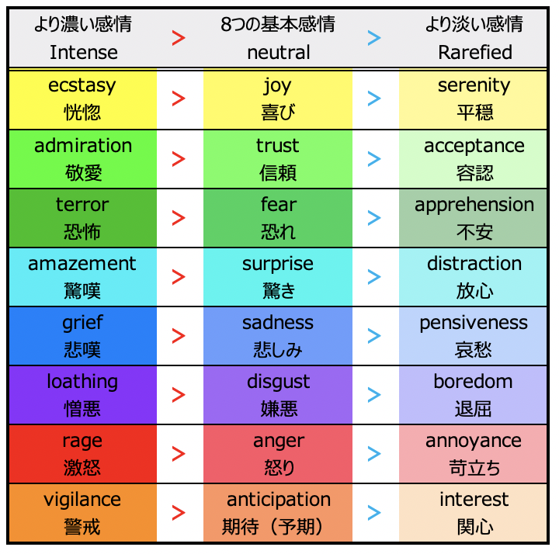
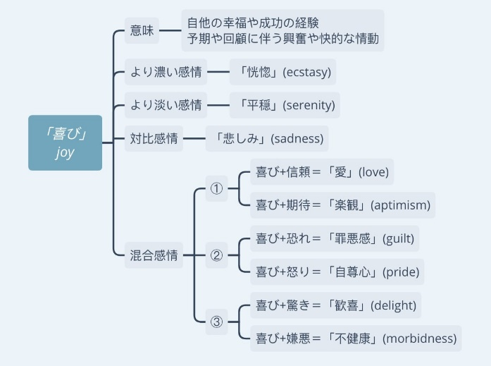
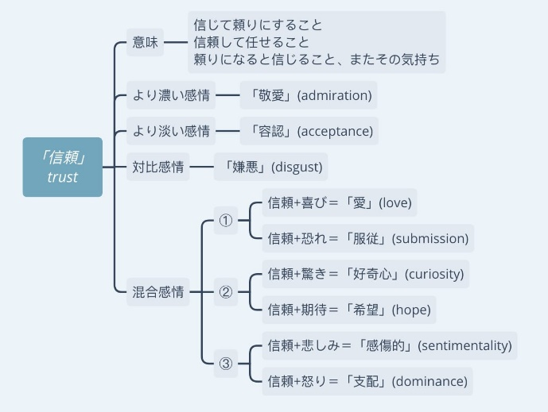
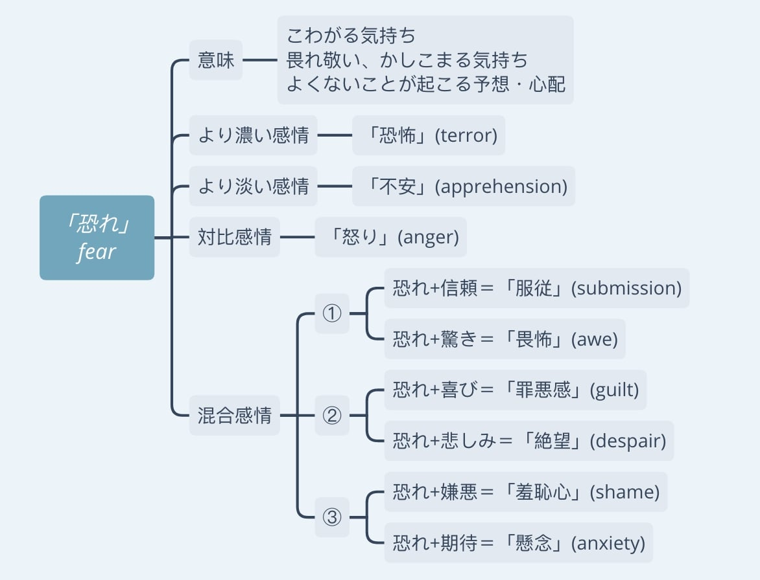
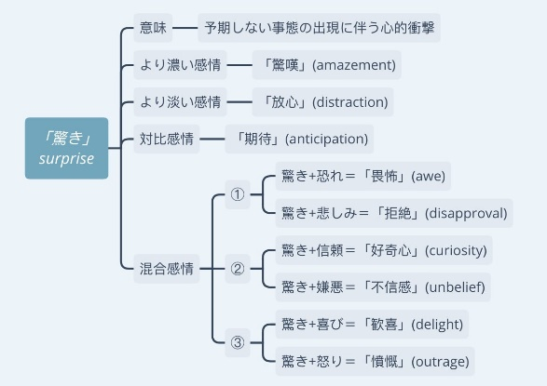
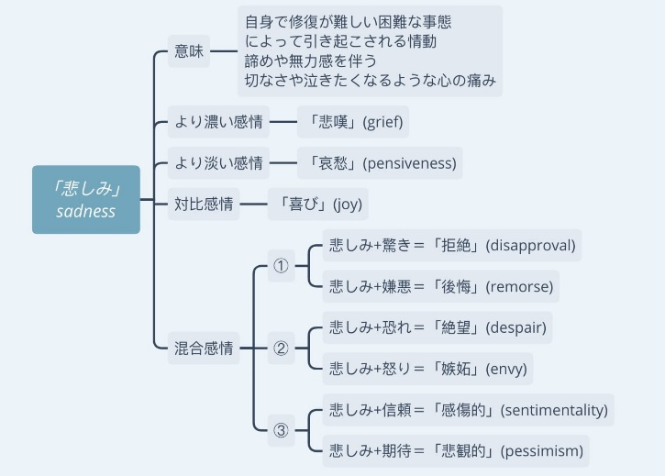
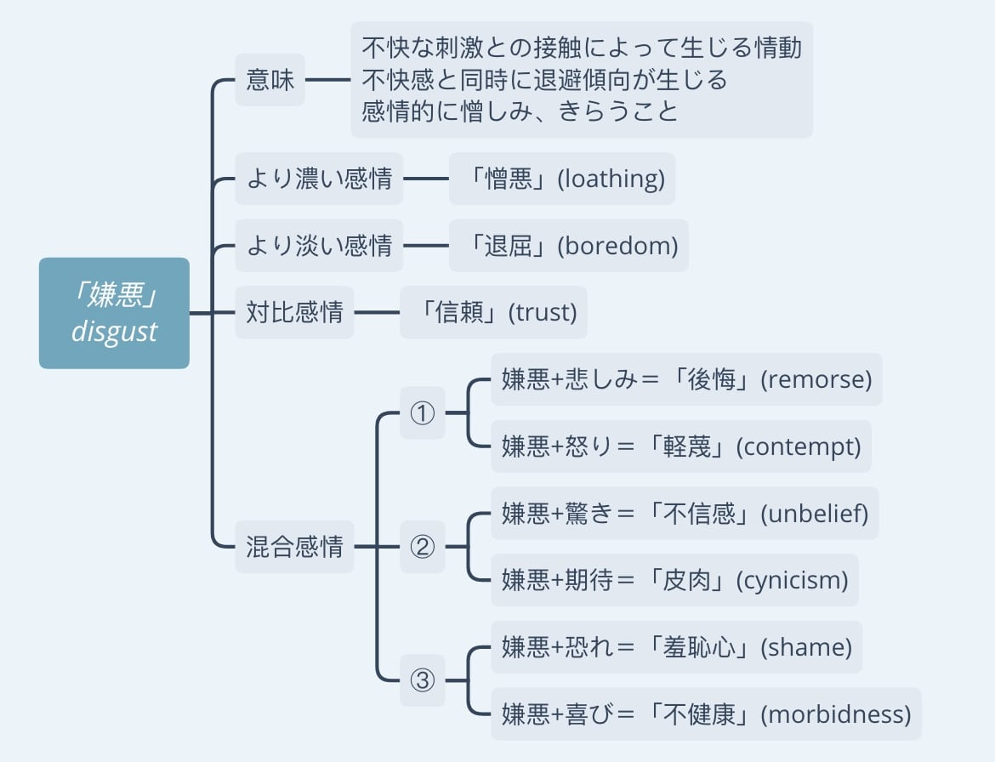
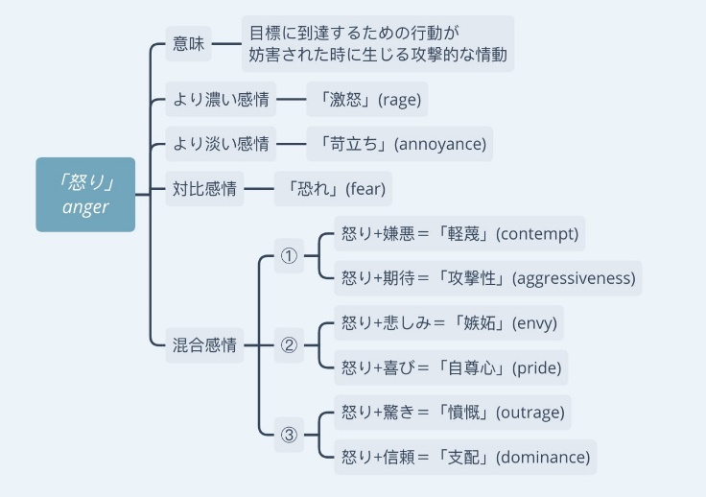
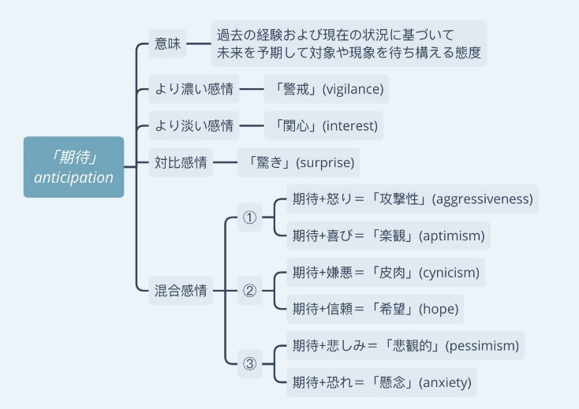
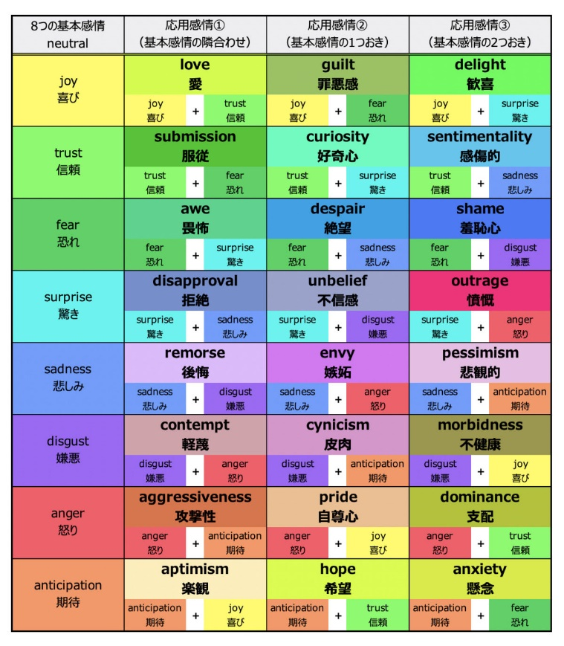
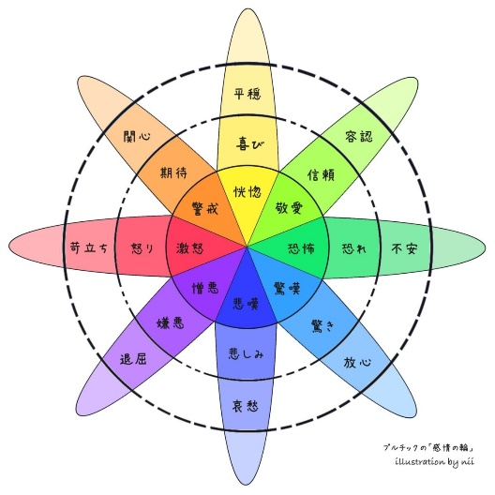
学校が定義している「波を起こす」は次の通り
→世の中にまだないサービス、商品、ブランドの創造
「作品公開で新しい波を作り出す」と解釈している。

